Sheet1
練習1 Sheet1のセルA1に「=」と入力しEnterキーを押します。
=
B4
2
A2
練習2 Sheet1のセルA2に「2」と入力しEnterキーを押します。
B4
2A

練習3 Sheet1のセルA3に「=2」と入力しEnterキーを押します。

練習4 Sheet1のセルA4に「A2」と入力しEnterキーを押します。

練習5 Sheet1のセルA5に「=A2」と入力しEnterキーを押します。

練習6 Sheet1のセルA2に「5」と入力しEnterキーを押します。

練習7 Sheet1のセルA2に「4B」と入力しEnterキーを押します。

練習8 Sheet1のセルA6に「="2A"」と入力しEnterキーを押します。

練習9 Sheet1のセルA7に「=2A」と入力しEnterキーを押します。

練習10 [はい]の場合と[いいえ]の場合でどのように変わるか確認します。

Sheet2
練習14 Sheet2のセルA1に「=2+5」と入力し、Enterキーを押します。

練習15 セルA1の「=2+5」を「3+6」と修正して、Enterキーを押します。

練習16 セルA2に「-6」、A3に「=-6」、A4に「(6)」と入力してください。

練習17 セルB1に「=3*2」、B2に「=10/5」と入力してください。

Sheet3
練習18 Sheet3のセルA1に「10」、B1に「10」、C1に「20」と入力してください。

練習19 セルA2に「=a1=b1」と、A3に「a1=b1」と入力してください。

練習20 セルA4に「=A1=C1」と、A5に「=A1>C1」と入力してください。

練習21 セルA6に「=A1<=C1」と、A7に「=B1<>C1」と入力してください。

セル参照
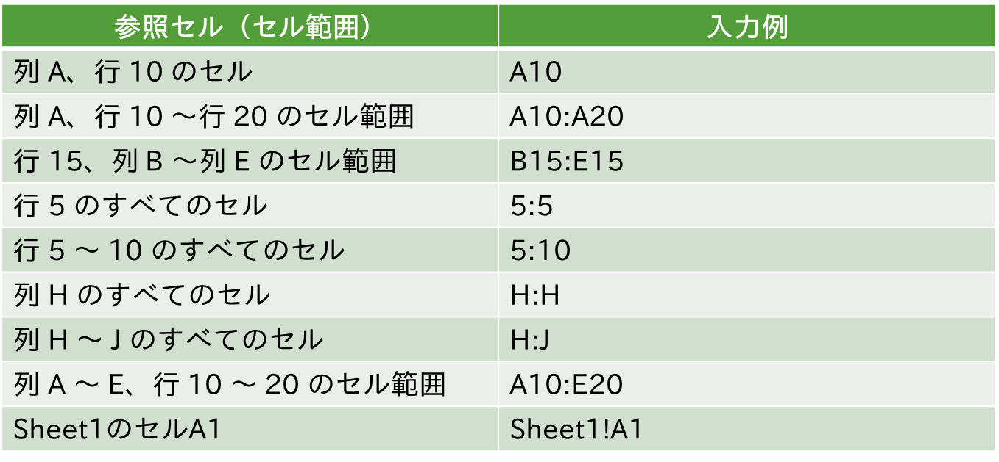

3つのセル参照
1 | 10

数式 | 11

設問
1.セルB3を選択し、数式バーの数式内にカーソルを移動させます。
2.＝A1+B1の=とA1の間にカーソルを移動させカーソルを点滅させます。
3.F4キーを1回押します。A1の表示が変わったことを確認します。
4.続けてF4キーをゆっくりと1回ずつ押し、A1の表示が変わることを確認します。
5.セルB3の数式を=A1+B1の状態で、セルC3からC6までコピーします。
6.次にセルB3の数式を=$A$1+B1の状態でセルD3からD6までコピーします。
7.次にセルB3の数式を=A$1+B1の状態でセルE3からE6までコピーします。
8.次にセルB3の数式を=$A1+B1の状態でセルF3からF6までコピーします。
9.次にセルB3の数式を=$A$1+$B$1の状態でセルG3からG6までコピーします。

 |  | 2

 |  |  | 2018-02-02

３つのセル参照 (解答)
1 | 10

数式 | 11 | 10 | 1 | 0 | 1 | 11
 |  | 0 | 1 | 0 | 0 | 11
 |  | 21 | 2 | 0 | #VALUE! | 11
 |  | 0 | 2 | 0 | 0 | 11
 |  | 相対参照 | 絶対参照 | 複合参照 | 複合参照 | 絶対参照

設問
1.セルB3を選択し、数式バーの数式内にカーソルを移動させます。
2.＝A1+B1の=とA1の間にカーソルを移動させカーソルを点滅させます。
3.F4キーを1回押します。A1の表示が変わったことを確認します。
4.続けてF4キーをゆっくりと1回ずつ押し、A1の表示が変わることを確認します。
5.セルB3の数式を=A1+B1の状態で、セルC3からC6までコピーします。
6.次にセルB3の数式を=$A$1+B1の状態でセルD3からD6までコピーします。
7.次にセルB3の数式を=A$1+B1の状態でセルE3からE6までコピーします。
8.次にセルB3の数式を=$A1+B1の状態でセルF3からF6までコピーします。
9.次にセルB3の数式を=$A$1+$B$1の状態でセルG3からG6までコピーします。

参照演算子
1 | 10 | 100
2 | 20 | 200
3 | 30 | 300
4 | 40 | 400

合計範囲の指定 |  | 計算結果
A1,A4
A1:A4
A1:B1,A3:C3
A1:B4 B2:C3

練習19
1.セルC7に「=SUM(A1,A4)」と入力してください。
2.セルC8に「=SUM(A1：A4)」と入力してください。
3.セルC9に「=SUM(A1：B1,A3：A4)」と入力してください。
3.セルC10に「=SUM(A1：B4 B2：C3)」と入力してください。

参照演算子 (解答)
1 | 10 | 100
2 | 20 | 200
3 | 30 | 300
4 | 40 | 400

合計範囲の指定 |  | 計算結果
A1,A4 |  | 5
A1:A4 |  | 10
A1:B1,A3:C3 |  | 44
A1:B4 B2:C3 |  | 50

練習19
1.セルC7に「=SUM(A1,A4)」と入力してください。
2.セルC8に「=SUM(A1：A4)」と入力してください。
3.セルC9に「=SUM(A1：B1,A3：A4)」と入力してください。
3.セルC10に「=SUM(A1：B4 B2：C3)」と入力してください。

オートサム練習
オートサム機能を使って値を求めてください。
1.セルB6にB1:B4の合計を、セルD6にB1:D4の合計を求めてください。
2.セルB7にB1:B4の平均を、セルC7にB1:D1の平均を求めてください。
3.セルB8にB1:C4のデータ個数を求めてください。
4.セルB9にB1:D4の最大値を求めてください。
5.セルB10にB1:D4の最小値を求めてください。
 | 1 | 10 | 100
 | 2 | 20 | 200
 | 3 | 30 | 300
 | 4 | 40 | 400

合計
平均
データ個数
最大値
最小値

オートサム練習 (解答)
オートサム機能を使って値を求めてください。
1.セルB6にB1:B4の合計を、セルD6にB1:D4の合計を求めてください。
2.セルB7にB1:B4の平均を、セルC7にB1:D1の平均を求めてください。
3.セルB8にB1:C4のデータ個数を求めてください。
4.セルB9にB1:D4の最大値を求めてください。
5.セルB10にB1:D4の最小値を求めてください。
 | 1 | 10 | 100
 | 2 | 20 | 200
 | 3 | 30 | 300
 | 4 | 40 | 400

合計 | 10 |  | 1110
平均 | 2.5 | 37
データ個数 | 8
最大値 | 400
最小値 | 1

